% Menores EVOLUCIÓN
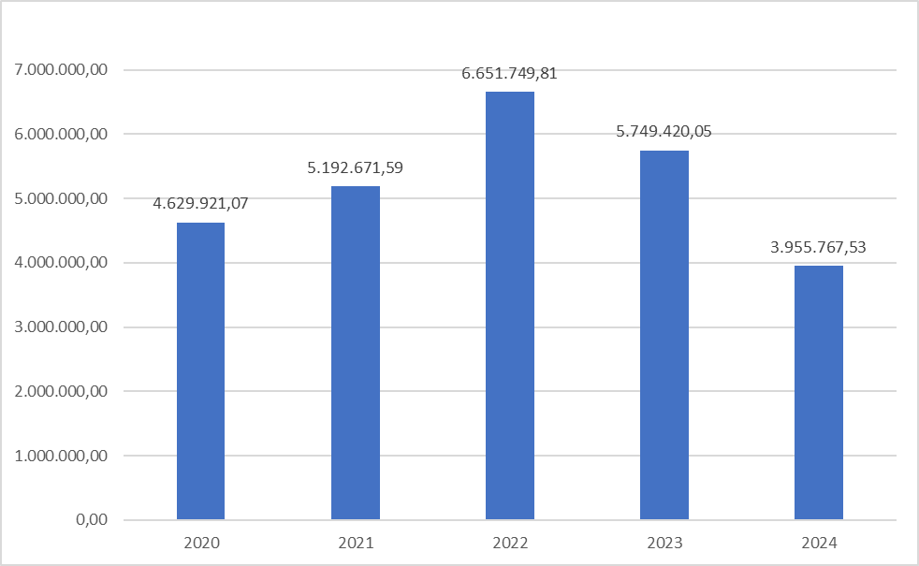
EVOLUCIÓN DEL VOLUMEN PRESUPUESTARIO DE CONTRATOS MENORES ADJUDICADOS CON RESPECTO AL TOTAL DE CONTRATOS
 | AÑO 2024 |  | AÑO 2023 |  | AÑO 2022
 | IMPORTE | % | IMPORTE | % | IMPORTE | %
RESTO DE CONTRATOS | 46,300,221.37 | 92.13 | 49,092,407.90 | 89.52 | 123,584,965.41 | 94.89
CONTRATOS MENORES | 3,955,767.53 | 7.87 | 5,749,420.05 | 10.48 | 6,651,749.81 | 5.11
TOTAL | 50,255,988.90 | 100.00 | 54,841,827.95 | 100.00 | 130,236,715.22 | 100.00

